Datos de los servidores
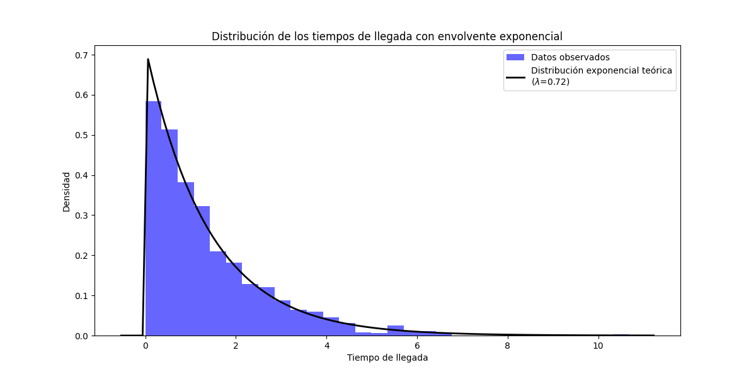
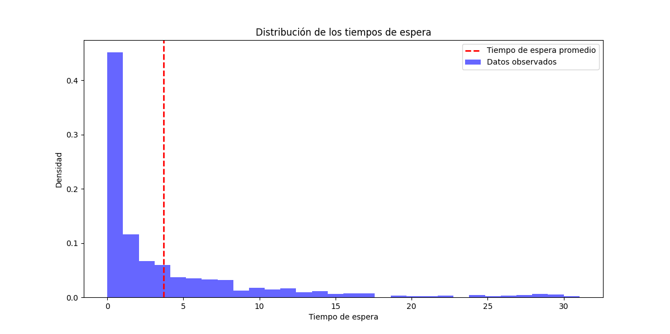
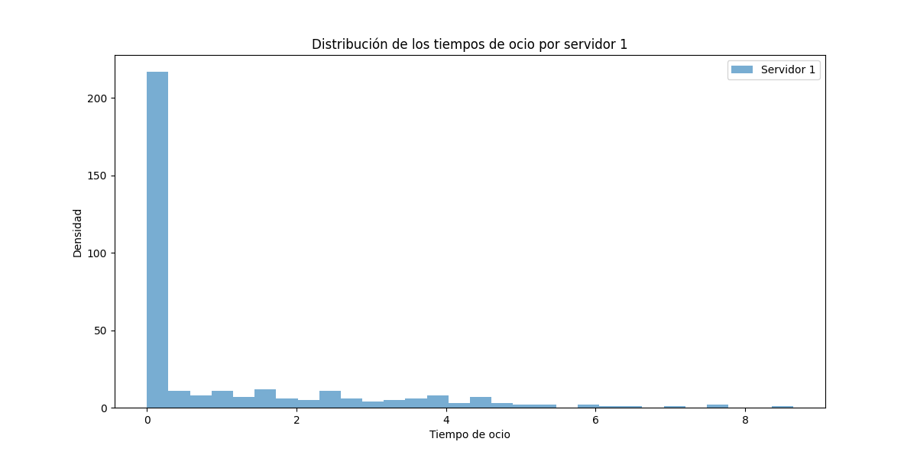
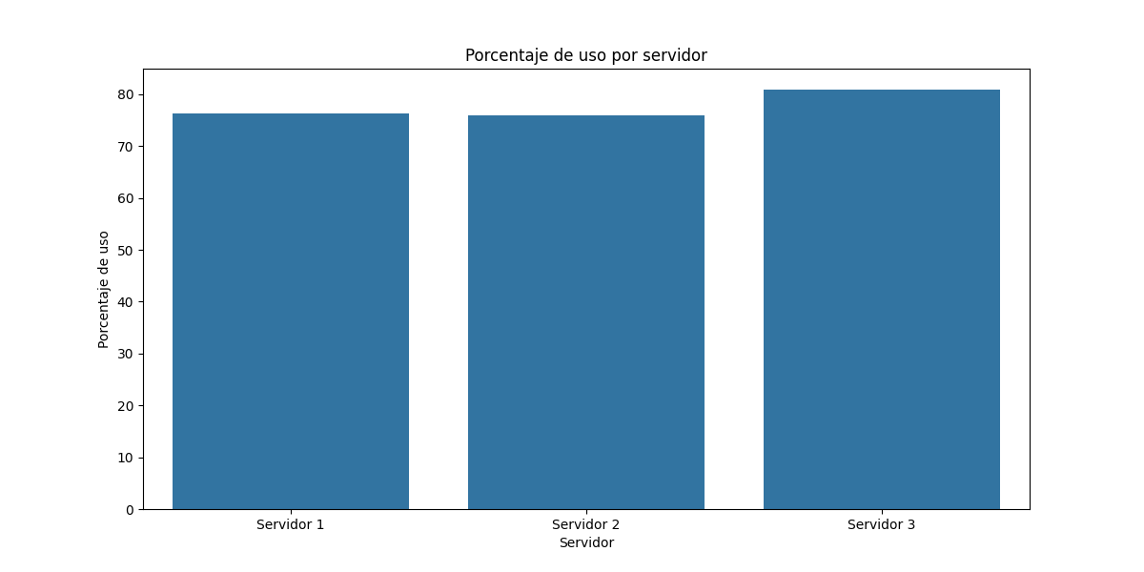
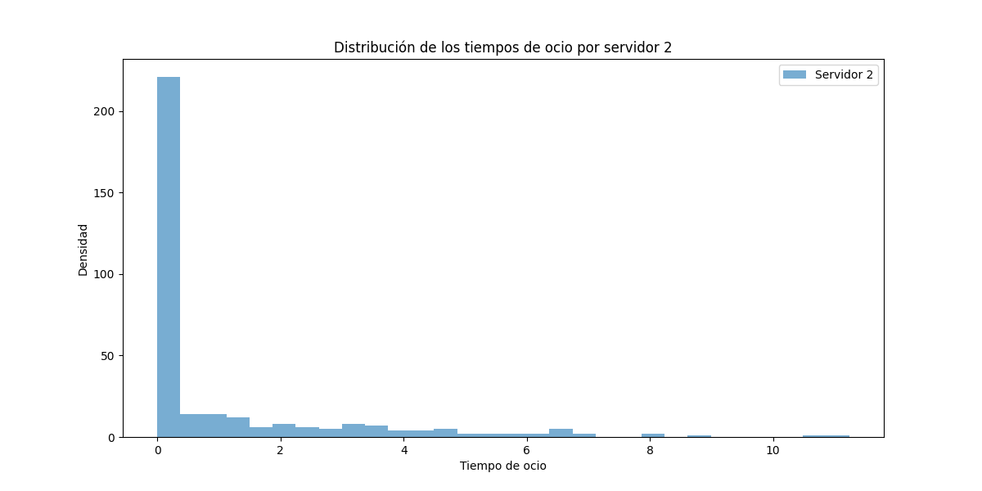
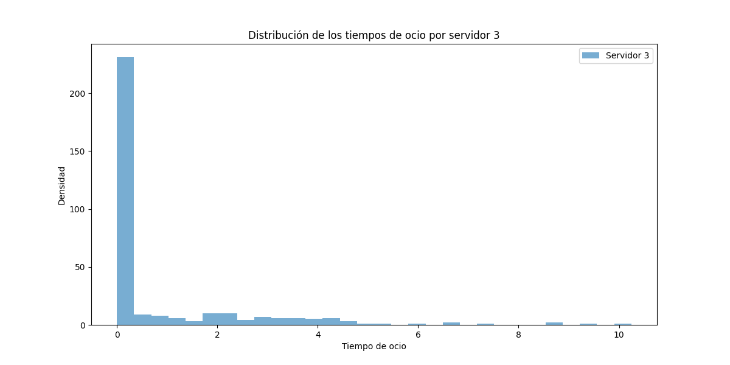
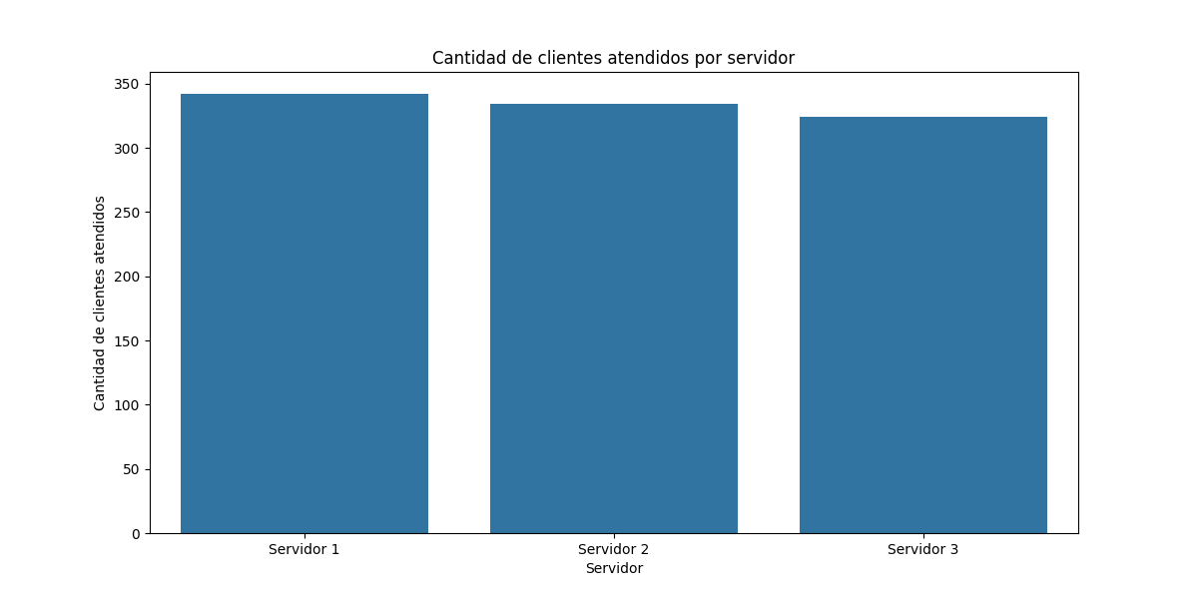
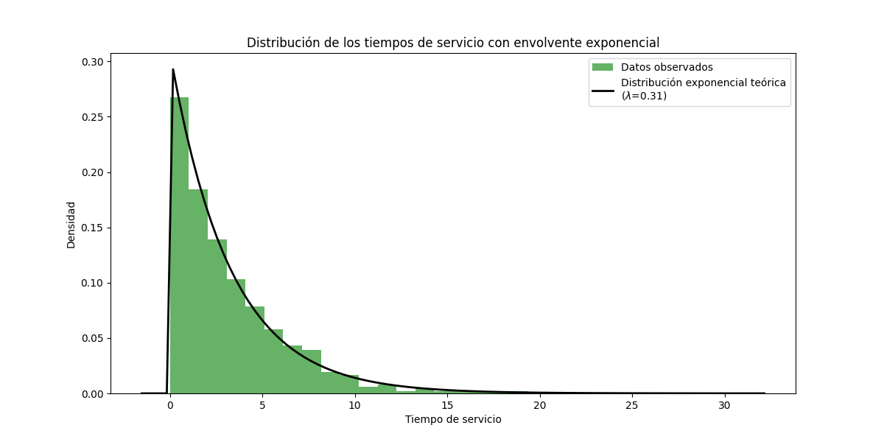
Servidor | Tiempo en espera | Porcentaje de espera | Porcentaje de uso | Tiempo de ocio | Cantidad de clientes atendidos
Servidor 1 | 329.27 | 23.64 | 76.36 | 330.89 | 342
Servidor 2 | 336.1 | 24.13 | 75.87 | 339.41 | 334
Servidor 3 | 266.08 | 19.1 | 80.9 | 270.13 | 324

